Instructions - read this first
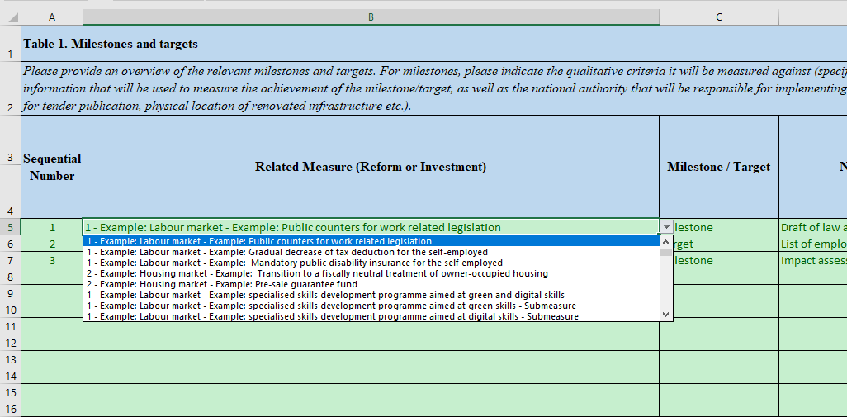
General Remarks

This purpose of this Excel file provided as annex of the RRF Guidance is to collect so-called "structured data" on the RRF plans in view of future transposition in a web-based application for updates by Member States

It is therefore important to follow the instructions to avoid sending invalid (unstructured) information.

The "Component" and "Measures" sheets should be filled in first as they are referenced in the T1->T4 sheets

"Components" sheet
This sheet only contains 2 colums : one with a sequential number/id per component and a short name for the component (free text)
It is important to leave the "0" as sequential number for the "Overall Plan" which is a special component used only in sheet "T3b Impact (quantitative)
This sheet should be filled in first, as it is used by the Measures sheet. Examples should be deleted.

"Measures" sheet

This sheet has a separate sequential number/id per measure and should reference Components via the drop-down list, not via information copied from other sources.
It is important to leave the "0" as sequential number for the "Overall Plan" which is a special Measure used only in sheet "T3b Impact (quantitative)
The short title of each measure is free text in this sheet. Examples should be deleted.
In case you need to encode 'sub-measures' for usage in other tabs you are required to encode both a parent measure and sub-measure and flag sub-measures in column E.

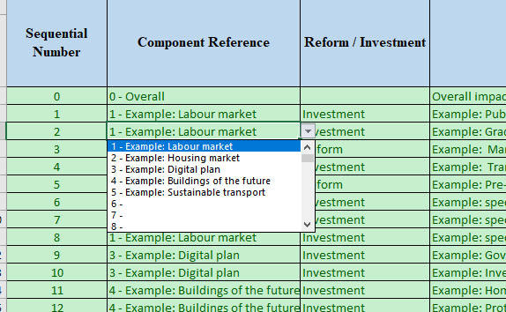

Sheets T1->T4

Sheets T1 -> T4 contain specific guidance as well as examples which should be deleted
Each of these tabs contains a sequence number as well as a drop-down list for Related Measures which is concatenation of the Component and the Measure
It is mandatory to use this drop-down list in the sheets T1->T4

Sheet "T2 Green Digital & costs" is very wide and has a dedicated part on Green & Digital between colums Z and AF. This section should be based on the Related Measures encoded in column B. Colums AE and AF are calculated based on a formula and do not require any encoding
Sheet "T3b Impact (quantitative)" contains a specific entry 'Overall plan' which should not be deleted but used.
Sheet "T4b Investment baseline Display" does not require any encoding and it's purpose is to visualize what is encoded in Sheet "T4a - Investment baseline input"

Reforma 1 Kurikulum
 | Reforma 1: Reforma kurikula a učebnicového systému
 | Kurikulum | 40,392,842
 | Učebnice | 40,857,278
 | Testovanie | 12,720,747
 |  | 93,970,867 |  |  |  |  |  |  |  | Kurikulum | 40,392,842 | suma celkom (2021-2025)

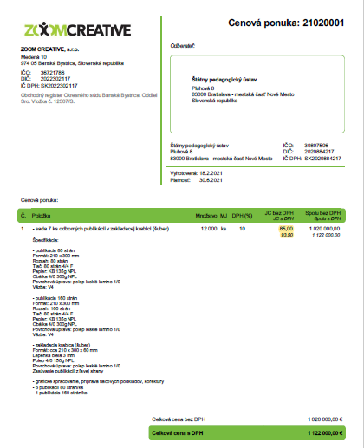
 | Vývoj a tvorba kurikula
 |  | suma/hodina | počet hodín | suma | odvody | spolu | počet | jednotka | Počet mesiacov | počet rokov | spolu
1 | Interný tím na ŠPÚ (nové pracovné miesta) |  |  | 2,200 | 774 | 2,974 | 25 | zamestnanec | 12 | 4 | 3,569,280
2 | DoVP tvorba kurikula experti (hlavná koordinačná skupina) | 18 € | 350 | 6,300 | 2,218 | 8,518 | 15 | zamestnanec |  | 4 | 511,056
3 | DoVP tvorba kurikula - odborné komisie a recenzenti (odborníci na jednotlivé predmety/vzdelávacie oblasti/stupne vzdelávania) | 15 € | 350 | 5,250 | 1,848 | 7,098 | 120 | zamestnanec |  | 3 | 2,555,280
4 | DoVP - tvorba, overovanie a recenzovanie sprievodých metodických materiálov ku štátnemu vzdelávaciemu programu | 15 € | 350 | 5,250 | 1,848 | 7,098 | 50 | zamestnanec |  | 3 | 1,064,700
5 | cestovná náhrady - stretnutia odborných komisií (cestovné a ubytovanie) | 80 € |  | 80 |  | 80 | 500 | stretnutie |  | 4 | 160,000
6 | tlač kurikulárnych dokumentov s metodickými materiálmi |  |  | 94 |  | 94 | 12,500 | dokument |  | 1 | 1,168,750
7 | webináre k tvorbe kurikula |  |  |  |  | 750 | 40 | webinár |  | 1 | 30,000
8 | Prevádzkové náklady - interný tím (príspevok na stravovanie, technické vybavenie, komunikačné náklady, kancelárske potreby, atď.) |  |  |  |  | 1,500 | 25 | technické vybavenie |  | 4 | 150,000
 | SPOLU |  |  |  |  |  |  |  |  |  | 9,209,066

Benchmark |  |  |  |  | Zdroj:
1 | Superhrubá mzda bola nastavená po vzore NP pre profesijný rozvoj učiteľov "Teachers", ktorý je zameraný na rozširovanie najlepšej praxe pedagogických a odborných skúseností, nasledovne: 18 Eur x 163,75 mesačný fond = 2974 |  |  |  | https://www.crz.gov.sk/zmluva/5061158/
2--4 | Ohodnotenie zamestnancov bolo nastavené po vzore NP Teachers, pozície "Hlavný odborný riešiteľ" (18€/hod) a "Odborný riešiteľ (3 a 5)" (15€/hod) |  |  |  | https://www.crz.gov.sk/zmluva/5061158/
5 | Cestovné náhrady |  |  |  | 283/2002 Z. z. Zákon o cestovných náhradách
6 | Cena jedného výtlačku vo výške 93,50 Eur bola vypočítaná podľa odhadovaného počtu strán nového kurikula (160 strán) a 6 sprievodných metodických materiálov (80 strán/1 metariál). Cena vychádza z cenovej ponuky od spol. ZOOM creative s.r.o. , vyžiadanej ŠPÚ. Počet výtlačkov 12 500 bol stanovený podľa počtu škôl 2070, pričom sa počítalo so 6 výtlačkami na 1 školu (1 výtlačok pre každú predmetovú komisiu / metodické združenie). |  |  |  | cenová ponuka ZOOM creative s.r.o. č. 21020001 (vpravo)
7 | Výpočet vychádza z nákladov ŠPU na tvorbu webniárov pre národný projekt Teachers, spolu 750 za webinár. Predpokladaný počet 40 webinárov. |  |  |  | ŠPU
 | Technické zabezpečenie webinára | 200
 | Personálne zabezpečenie - experti - 3 | 453
 | Personálne zabezpečenie - Grafik | 97
 |  | 750 | 40 | 30000

 | Kurikulárny manažment
 |  | suma/hodina | počet hodín | suma | odvody | spolu | počet |  | Počet mesiacov | počet rokov | spolu
1 | Posilnenie personálnych kapacít na krajskej úrovni (väzba na reformu PRO: 8+1 krajských centier; 5 ľudí/centrum) |  |  | 2000 | 704 | 2,704 | 45 | zamestnanec | 12 | 4 | 5,840,640
2 | Prevádzkové nálady pre krajské pracoviská PRO (8+1) (príspevok na stravovanie, technické vybavenie, komunikačné náklady, kancelárske potreby, režijé náklady na prevádzku priestorov, atď.) |  |  | 7,500 |  | 7,500 | 9 | pracovisko PRO |  | 4 | 270,000
3 | Informačné semináre pri zavádzaní kurikulárnej reformy (lektori - experti/autori vzdelávacích štandardov pre jednotlivé vzdelávacie oblasti) | 18 € | 300 | 5,400 | 1,901 | 7,301 | 35 | zamestnanec |  | 3 | 766,584
4 | Cestovné náhrady - pedagogickí zamestnci | 20 € |  | 20 € |  | 20 | 40,000 | zamestnanec |  | 1 | 800,000
5 | Cestovné náhrady - experti | 80 € | 20 | 1,600 |  | 1,600 | 30 | zamestnanec |  | 3 | 144,000
 | Regionálne centrá kurikulárneho manažmentu a podpory škôl (2021-2024 |  | počet | náklady | náklady na centrum a rok | rok
6 | pedagógovia na čiastočný úväzok (50%) |  | 10 | 1,200 | 144,000 | 2,021 | 2 | centrum | 12 | 1 | 372,000
7 | vybavenie a cestovné náklady |  |  |  | 11,000 | 2,022 | 16 | centrum |  | 1 | 2,976,000
8 | režijné náklady 20% paušál |  |  |  | 31,000 | 2,023 | 32 | centrum |  | 1 | 5,952,000
 |  |  |  |  | 186,000 | 2,024 | 40 | centrum |  | 1 | 7,440,000
9 | Posilnenie personálnych kapacít - koordinácia podpory a tvorby reginálnych centier (MŠVVaŠ) |  |  | 2,200 | 774 | 2,974 | 2 | zamestnanec | 12 | 4 | 285,542

 | SPOLU |  |  |  |  |  |  |  |  |  | 24,846,766

Benchmark |  |  | Zdroj:
1 | Superhrubá mzda bola nastavená po vzore NP Teachers, napr. na pozíciách "poradcovia v školách“, pozícia „spracovateľ NOPS“, alebo pozícia „lektor vzdelávania“) |  | https://www.partnerskadohoda.gov.sk/data/files/2996_op_lz_05_06_2019_np_teachers.pdf
2 | Výdavky na 1 krajské pracovisko vo výške 626 eur/mesiac zahŕňajú: priemerný príspevok na stravovanie v sume 70 eur/zamestnanec x 5 zamestnancov; telekomunikačné náklady: 20 eur/mesiac x 5 zamestnancov; kancelárske potreby v sume 20 eur/mesiac x 5 zamestnancov a ďalšie potrebné výdavky (napr. jednorázový nákup IKT vybavenia pre realizačný tím). |  | ŠPU interné účtovníctvo |  |  |  |  |  |  |  |  |  | Zoznam kalkulovaných položiek prerátaných na 1 mesiac s popisom:
3 | Ohodnotenie nastavené motivačne, aj vzhľadom na povahu činnosti. V NP Teachers sa ohodnotenie lektorov pohybuje medzi 15-20€ |  | https://www.partnerskadohoda.gov.sk/data/files/2996_op_lz_05_06_2019_np_teachers.pdf |  |  |  |  |  |  |  |  |  | Položka | Špecifikácia | Náklady na 1 mesiac
4 | Cestovné náhrady - pedagogickí zamestnci |  | 283/2002 Z. z. Zákon o cestovných náhradách |  |  |  |  |  |  |  |  |  | Kancelárske priestory (prenájom, energie) | Pre 5 osôb, rozloha cca 30 m2 | 432 €
5 | Cestovné náhrady - experti |  | 283/2002 Z. z. Zákon o cestovných náhradách |  |  |  |  |  |  |  |  |  |  | Cena 30 m2 x 12 €/m2 + DPH
6 | Superhrubá mzda bola nastavená po vzore NP Teachers, napr. na pozíciách "poradcovia v školách“, pozícia „spracovateľ NOPS“, alebo pozícia „lektor vzdelávania“) |  | https://www.partnerskadohoda.gov.sk/data/files/2996_op_lz_05_06_2019_np_teachers.pdf |  |  |  |  |  |  |  |  |  | Vybavenie kancelárie (technika, nábytok) | 2000 € rozrátané na 2 roky | 84 €
7 | Odhad vo výške zrhuba 11 000 eur na rok na základe vyčíslenia NGO Indícia n.o. ktorá realizuje vzdelávacie aktivity pre učiteľov a školy. V prípade realizácie projektu regionálneho centra, ktoré má zastrešovať koordináciu a organizačnú podporu desiatich odborníkov, by Indicia n.o kalkulovala s vpravo uvedenými nákladovými položkami (tabuľka vpravo). Indicia n.o. vychádza pri kalkulácii z doterajších skúseností s realizáciou podobných projektových aktivít, ktoré zahŕňajú manažovanie siete autorských tímov, odborných lektorov, tutoringu pre zapojených učiteľov, a pod. |  | cenová ponuka Indícia n.o. vpravo |  |  |  |  |  |  |  |  |  | Tlač a kopírovanie | Prenájom multifunkčného zariadenia, spotreba papiera | 100 €
8 | Paušál na réžie vo výške 20% nákladov na ostatné položky zahŕňa aj náklady na manažéra a administratívneho pracovníka a neobsahuje technické vybavenie a cestovné náklady (vyčíslené vyššie) |  | https://www.sk-cz.eu/sk/vyzvy/prioritna-os-1/2019/337-vyzva-na-predkladanie-ziadosti-o-nfp-c-interreg-v-a-sk-cz-2019-11 |  |  |  |  |  |  |  |  |  | Telekomunikačné služby | 10 odborníkov + kancelária | 140 €
9 | Superhrubá mzda bola nastavená po vzore NP Teachers nasledovne: 18 Eur x 163,75 mesačný fond = 2974 |  | https://www.crz.gov.sk/zmluva/5061158/ |  |  |  |  |  |  |  |  |  |  | Telefón 100€ + internet 40€ mesačne
 |  |  |  |  |  |  |  |  |  |  |  |  | Kancelárske potreby | Spotrebný materiál, poštové služby | 100 €
 |  |  |  |  |  |  |  |  |  |  |  |  | Technické vybavenie pre odborný personál | 10 x notebook určený na výjazdy + telefón | 334 €
 | Informačná kampaň |  |  |  |  |  |  |  |  |  |  |  |  | Cena 800 € x 10, rozrátané na 2 roky
1 | TV relácia (inofmačná kampaň) |  |  | 8,000 |  | 8,000 | 32 | TV relácia |  | 1 | 256,000 |  | Administratívny pracovník | Na ½ úväzku, priemerná mzda + odvody | 742 €
 | SPOLU |  |  |  |  |  |  |  |  |  | 256,000 |  | Projektový manažér | Koordinácia odborných aktivít, komunikácia s prijímateľmi služby, na 1/3 úväzku | 800 €
 |  |  |  |  |  |  |  |  |  |  |  |  | Účtovníctvo (externý dodávateľ) | Mzdová agenda, pracovné cesty, atď. | 300 €
Benchmark |  |  |  |  | Zdroj: |  |  |  |  |  |  |  | Cestovné náklady | Priemerne 50 € mesačne na 1 odborníka | 500 €
1 | relácia RTVS (trvanie 13 min), ktorá má tiež informačný a osvetový charakter, obsahuje pokračovanie relácie v 10 častiach a obsah zmluvy obsahuje obdobný rozsah prác: prípravné práce, nakrúcanie a dokončovacie práce a dodanie jednotlivých audiovizuálnych diel a ich projekcia RTVS | 4 700 eur | informačné kampane kurikulum (45 min) | 8 000 eur | https://www.crz.gov.sk/data/att/2730146.pdf |  |  |  |  |  |  |  | Spolu |  | 3 532 €
 |  |  |  |  |  |  |  |  |  |  |  |  |  | Benchmark: náklady na vybavenie a cestovné náklady na rok | 11,088 €
 | Podporné digitálne nástroje | suma/hodina | počet hodín | suma | odvody | spolu | počet |  | Počet mesiacov | počet rokov | spolu
1 | Posilnenie personálnych kapacít pre manažovanie projektu |  |  | 2,000 | 704 | 2,704 | 3 | zamestnanec | 12 | 6 | 584,064
2 | DoVP odborné komisie a recenzenti (odborníci pre obsahovú stránku) | 15 € | 4 | 60 | 21 | 81 | 1,111 | zamestnanec |  | 6 | 540,746
3 | Školenia vo forme webinárov |  |  |  |  | 750 | 40 | webinár |  | 1 | 30,000 |  |  | zmluva | dodatok 2 | servisna zmluva | spolu | nas navrh
4 | Podporné materiály a manuály ku školeniam, technické vybavenie, komunikačné náklady, kancelárske potreby, atď.) |  |  |  |  | 500 | 1 |  |  | 4 | 2,000 |  | Služby rozvoja – projektové riadenie | 373 | 373 | 750 | 1497 | 374
5 | Vývoj |  |  |  |  | 3,282,800 | 1 | dielo |  | 1 | 3,282,800 |  | Analýza a dizajn IS EVS | 1000 | 0 | 0 | 3500
6 | Údržba systému |  |  |  |  | 164,140 | 1 |  |  | 5 | 820,700 |  | Analýza súčasného stavu, | 0 | 300 | 0 |  | 150
7 | Drobný rozvoj |  |  |  |  | 164,140 | 1 |  |  | 5 | 820,700 |  | Návrh riešenia -základnýkoncept riešenia | 0 | 300 | 0 |  | 300
 |  |  |  |  |  |  |  |  |  |  | 6,081,010 |  | Návrh riešenia -detailnýfunkčný návrh | 0 | 400 | 0 |  | 400
 |  |  |  |  |  |  |  |  |  |  |  |  | Služby rozvoja-procesné analýzy ametodika (procesný analytik, metodik, procesný architekt a špecialista v oblasti analýzy a modelovania procesov, špecialista pre prípravu funkčných špecifikácií) | 0 | 0 | 1500 |  | 0
1 | Superhrubá mzda bola nastavená po vzore NP Teachers |  |  |  | https://www.partnerskadohoda.gov.sk/data/files/2996_op_lz_05_06_2019_np_teachers.pdf |  |  |  |  |  |  |  | Implementácia IS EVS | 3350 | 3350 | 2250 | 8950 | 3350
2 | Ohodnotenie zamestnancov bolo nastavené po vzore NP Teachers, pozície "Odborný riešiteľ (3 a 5)" (15€/hod) |  |  |  | https://www.crz.gov.sk/zmluva/5061158/ |  |  |  |  |  |  |  | Testovanie IS EVS | 550 | 550 |  |  | 550
3 | Výpočet vychádza z reálnych nákladov na tvorbu webinára pre NP Teachers, spolu 750 za webinár. Predpokladaný počet 40 webinárov za 2 roky. |  |  |  | ŠPÚ (e-mail komunikácia) |  |  |  |  |  |  |  | Nasadenie IS EVS | 550 | 550 |  |  | 550
 | Technické zabezpečenie webinára | 200 |  |  |  |  |  |  |  |  |  |  | Tvorba dokumentácie pre IS EVS | 126 | 126 | 500 | 752 | 126
 | Personálne zabezpečenie - experti - 3 | 453 |  |  |  |  |  |  |  |  |  |  | Školenie pre superpoužívateľov | 190 | 190 |  |  | 0
 | Personálne zabezpečenie - Grafik | 97 |  |  |  |  |  |  |  |  |  |  | Školenie pre admnistrátorov | 10 | 10 |  |  | 0
 |  | 750 | 40 | 30000 |  |  |  |  |  |  |  |  | SPOLU | 6149 | 6149 | 5000 | 14699 | 5800
5 | Systém je podobný ako systém tvorený podľa 3 uvedených zmlúv, z nich čerpáme počty ČD Analýzu, Návrh riešenia, Implementáciu, Nasadenie systému a Tvorbu dokumentácie. | benchmark obsahuje zmluvu, dodatok a servisnu zmluvu (vpravo) |  |  | https://www.crz.gov.sk/data/att/1147431_dokument1.pdf ; https://www.crz.gov.sk/data/att/2099927_dokument1.pdf ; https://www.crz.gov.sk/data/att/3023433_dokument1.pdf
6 | Tvorí 5% z diela
7 | Tvorí 5% z diela

 | Nové učebnice pre kurikulum | príspevok na učebnice 2020 | skutočná potreba na obnovu opotrebovaných učebních 2020 | potreba učebníc pri úplnej obnove fondu
1 | 1. stupeň ZŠ | 11,221,820 | 16,422,176 | 16,422,176
2 | 2. stupeň ZŠ | 3,339,464 | 4,887,020 | 24,435,102
 |  | 14,561,284 | 21,309,196 | 40,857,278 | Učebnice

Benchmark/predpoklady pre odhad |  | položka | Zdroj
1+2 | príspevok na učebnice 2020 | 14,561,284 | https://www.minedu.sk/24459-sk/rok-2020/
 | stredná hodnota pokrytia potrieb učebníc príspevkom na učebnice pre ZŠ na základe analýzy NKU | 54% | https://www.nku.gov.sk/documents/10157/1460168/Po%C4%8D%C3%ADtajte+s+%28ne%29kvalitnou+u%C4%8Debnicou.pdf
 | životnosť učebníc 1. stupeň v rokoch | 1
 | životnosť učebníc 2. stupeň v rokoch | 5

 | analýza NKU: vzorka pre ZŠ a špeciálne ZŠ | ks | ks
 | rok | požiadavky škôl | dodané školám
 | 2,011 | 5,400,000 | 3,200,000 | 59%
 | 2,012 | 4,100,000 | 2,200,000 | 54%
 | 2,013 | 3,300,000 | 1,700,000 | 52%
 | 2,014 | 2,900,000 | 2,200,000 | 76%
 | 2,015 | 3,000,000 | 1,400,000 | 47%
 | 2,016 | 2,100,000 | 1,100,000 | 52%
 | 2,017 | 2,000,000 | 900,000 | 45%
 | 2,018 | 2,300,000 | 1,600,000 | 70%
 | 2,019 | 2,000,000 | 1,500,000 | 75%
 |  |  | medián | 54%

 | Testovania | náklady spolu | 2021 | 2022 | 2023 | 2024 | 2025 | 2026 | iné |  | poznámky
1 | Obstaranie nového systému pre elektronické testovanie (eTest 2.0) | 7,200,000 |  |  | 7,200,000 |  |  |  |  |  | Kúpa nového systému spĺňa všetky kritériá, pričom je aj riešením s najnižším rizikom a najlepšou perspektívou do budúcnosti. Je možné využiť skúsenosti a ponaučenia NÚCEM s prevádzkou súčasného systému a využiť ich vybudovaní nového systému. Budovaniu minimálne časti systému by sa NÚCEM nevyhol ani v ostatných relevantných alternatívach, tu je však menej rizikové.
2 | Prevádzková podpora nového systému pre elektronické testovanie (eTest 2.0) | 2,592,000 |  |  |  | 864,000 | 864,000 | 864,000 |  |  | Predpokladané náklady na podporu a ďalší rozvoj systému.
3 | Tvorba stratégie inovácií v hodnotení žiakov, prax a výskum hodnotenia a autoevalvácie v krajinách EÚ | 7,098 |  | 7,098 |  |  |  |  |  | dohodár (350 hodín, 15 eur/hod) | Usporiadanie workshopov, pracovných skupín, výstupom bude strategický materiál "Road map"
4 | Doplnenie národného testovania o zber ďalších informácií prostredníctvom dotazníkov a poskytovanie komplexnej spätnej väzby pre školy (napr. klíma školy, klíma triedy ) | 2,320,906 |  | 501,790 | 541,476 | 638,820 | 638,820 |  |  |  | Cieľovú skupinu žiakov v projekte Plánu obnovy (PO) budú tvoriť žiaci troch ročníkov ZŠ. V referencovanom národnom projekte (NP) bolo cieľovou skupinou päť ročníkov ZŠ. Pôjde teda rozsahom o poníženie cieľovej skupiny, cieľová skupina projektu PO bude na úrovni 60 % referencovaného NP. Výdavky v projekte PO sú nastavené adekvátne na 60 % relevantnej (zameraním podobnej) aktivity 1.2 NP. Do projektu PO bude zapojených cca 58 800 žiakov ZŠ, čo predstavuje 60 % rozsahu relevantnej cieľovej skupiny v NP (98 000 žiakov). Zároveň sa do projektu PO zapojí 660 základných škôl zodpovedajúcich 60 % z počtu škôl zapojených v NP (1 100 škôl).
5 | Medzinárodné testovanie ICILS | 600,743 | 192,573 | 150,483 | 148,653 | 109,034
 | SPOLU | 12,720,747 | Testovanie

Benchmark/predpoklady pre odhad |  | Zdroj:
1+2 | Náklady boli stanovené na báze CBA analýzy. Navrhovaný scenár bol posúdený ako najoptimálnejší. | NÚCEM eTest CBA analýza
3 | Štandardné ohodnotenie (superhrubá mzda) odborných riešiteľov (15€/hod) = 5250€ hrubá mzda + 1848€ odvody Suma je v porovnaní s NP Zvyšovanie kvality vzdelávania na ZŠ a SŠ s využitím elektronického testovania (2013 – 2015) vyššia, zodpovedá súčasným štandardom a je v súlade s ostatnými reformami. | http://www.etest.sk/data/att/318.pdf
4 | Charakter navrhovaných projektov je podobný NP Zvyšovanie kvality vzdelávania na ZŠ a SŠ s využitím elektronického testovania (2013 – 2015), v ktorom obdobné výdavky boli vo výške 3,88 mil. Eur. Cieľovú skupinu žiakov v projekte Plánu obnovy (PO) budú tvoriť žiaci troch ročníkov ZŠ. V referencovanom národnom projekte (NP) bolo cieľovou skupinou päť ročníkov ZŠ. Pôjde teda rozsahom o poníženie cieľovej skupiny, cieľová skupina projektu PO bude na úrovni 60 % referencovaného NP. | http://www.etest.sk/data/att/15.pdf http://www.etest.sk/data/att/312.pdf
5 | Podľa PISA sa náklady na usporiadanie testovania pohybujú na úrovni 80-85 tis. Eur ročne. (Národné výdavky) | http://www.oecd.org/pisa/pisaproducts/PISA-NATIONAL-PROJECT-MANAGER-MANUAL.pdf https://www.oecd.org/pisa/pisafaq |  |  |  |  |  |  |  | ICILS - 75 tis. Eur ročne.
 | PISA poplatok za účasť v roku 2021 na úrovni 50 tisíc eur ročne (Medzinárodné výdavky) | https://www.oecd.org/pisa/pisafaq
 | Poplatky za účasť (International study fees ICILS 2023) | https://www.iea.nl/publications/icils-2023-information-package |  |  |  |  |  |  |  | priemerne 61 tis. Eur ročne.

